Feuil1
Catégorie | Problème identifié | Bonne pratique à adopter | Avant | Après
SEO / Accessibilité | Les balises <title> et <description> sont vides. | Remplir les balises avec un titre et une description qui mettent en avant les mots-clés importants du site et qui décrivent la page.
Accessibilité | Certaines polices sont trop petites. | Agrandir les polices d'écritures à 16px au minimum. |  | 
SEO | Sur la page 2, les chemins des fichiers JavaScript à charger sont incorrects. | S'assurer que tous les liens du code fonctionnent. | 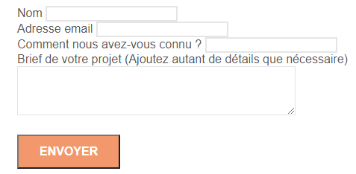 | 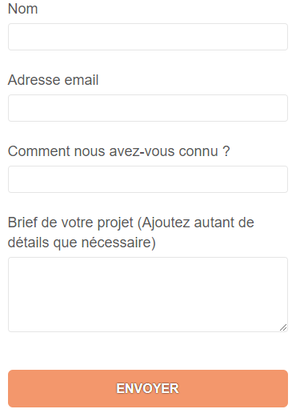
SEO / Accessibilité | De nombreux mots clés invisibles placés sur la page. | Supprimer ces textes et mettre plutôt les mots-clés dans des paragraphes de manière pertinente. |  | 
Accessibilité | Des textes sont placés dans des images. | Si possible, remplacer les images qui ne contiennent que du texte par des blocs de texte, sinon écrire le texte en description. |  | 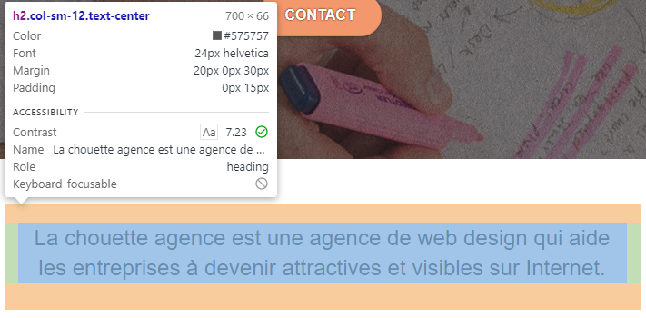
Accessibilité / SEO | Des images n'ont pas de description. | Décrire l'image dans le "alt" de la balise. |  | 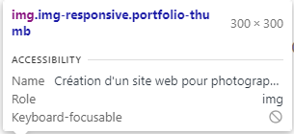
SEO | Mauvaise structure des titres (h1, h2, etc…) | Structurer les pages correctement et utiliser les balises de titre pour mettre en avant les termes importants. |  | 
SEO / Accessibilité | Aucune langue n'est indiquée dans la balise html. | Indiquer "fr" dans la balise langue.
SEO | Beaucoup d'images sont trop lourdes. | Réduire la résolution des images quand c'est possible, et changer les formats non standard ou moins optimisés (bmp -> jpg par exemple) pour atteindre moins de 200ko pour les grandes images et moins de 100ko pour les petites.
Accessibilité | Les textes sur fond coloré ne sont pas assez contrastés. | Remplacer la couleur de police ou de fond, ou appliquer un contour noir ou une ombre sur les polices. |  | 
* Le site n'étant pas en ligne, l'indicateur de score SEO n'est pas représentatif de sa performance réelle, car il lui manque des données à analyser telles que l'url par exemple.
Il ne sert ici qu'à montrer l'amélioration avant/après
*
Poids de la page et temps de chargement en ADSL
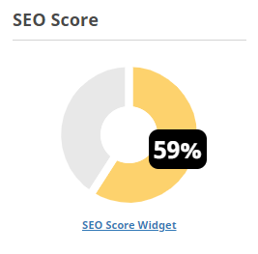 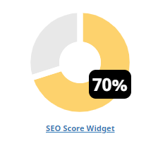 Résultats des modifications :
Après les améliorations listées ci-dessus, le site ne présente plus aucune erreur aux validateurs HTML et CSS W3C. Les contrastes sont désormais conformes aux recommandations WGAC. Le temps de chargement de la page est considérablement diminué et est plus facile à crawler pour Google. Tous ces éléments améliorent son SEO et vont faire remonter le site sur Google.

